puuvilja müük
1) defineeri nimelised piirkonnad: kesk, põhi ja lõuna
2) kirjuta lahtrisse H5 valem:
=SUM(INDIRECT(F5))
Nüüd kasutab lahter H5 summa arvutamisel lahtrisse F5 sisestatud piirkonna nime
 | Kesk-Eesti | Põhja-Eesti | Lõuna-Eesti
banaan | 1910 | 1665 | 1860
õun | 3732 | 4571 | 2454
apelsin | 2027 | 1981 | 4438 |  | Kokku:
ploom | 2779 | 4743 | 1227 | kesk
kiivi | 2042 | 4061 | 3118
pirn | 4240 | 2776 | 1034
arbuus | 2275 | 3992 | 4748
melon | 1782 | 3204 | 3774
viinamari | 1076 | 3097 | 4070
sidrun | 1479 | 3983 | 1138
mandariin | 1504 | 2347 | 4642
greip | 4279 | 2524 | 2207
mango | 2854 | 1352 | 3538
ananass | 4891 | 2101 | 3051

reisid
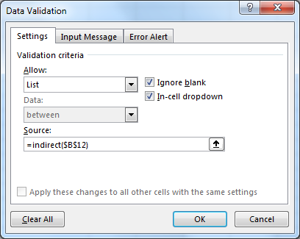
Riigid | Bali | India | Tai | Australia
Bali | Total Bali | Ultimate India | Islands of the South | Outback and Beyond
India | Kuta Excplorer | Goa and the South | Bankok Explorer | Western Australia
Tai | Ubud and Beyond | Amazing Kerala | Chaing Mai and the North | East Coast Adventure
Australia | Temples and Monkeys | North India Explorer | Foll Moon Party Adventure | Vinyards as History
 |  | Mountains and Beyond |  | Amazing Tasmania
 |  | Magical Rajasthan |  | City Explorer

Bali, India, Tai ja Australia on nimelised piirkonnad.
INDIRECT valib selle nimega piirkonna, mis on kirjas lahtris B12
vali riik | Bali
vali reis

puuvilja värv
puuvili | värv | suurus | õuna värv | aplesini värv | ploomi värv | õuna suurus | apelsini suurus | ploomi suurus
õun |  |  | roheline | oranz | lilla | suur | suur | suur
 |  |  | punane |  | sinine | keskmine | keskmine | väike
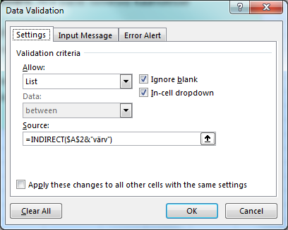
 |  |  | kollane |  | punane | väike

1) anna puuvilja värvide piirkondadele nimed: õunvärv, apelsinvärv ja ploomvärv. Ära pane nimesid käändesse
2) lisa lahtrile C2 (roheline lahter) Data validation reegel: list ja source reale kirjuta valem =indirect($A$2&"värv")
Nüüd ühendab indirect funktsioon lahtrisse A2 sisestatud puuvilja nime sõnaga värv ning kasutab seda piirkonna nimena väärtuste valimiseks

riigi valimine
Andmete võtmine erinevatelt töölehtedelt
Sisesta lahtrisse D3 valem:
=SUM(INDIRECT(B3&"!B1:B14"))
See valem võtab andmed lahtrisse B3 sisestatud nimega töölehelt
eesti | müük kokku:

viimase väärtuse võtmine
 | jaanuar | veebruar | märts
banaan | 544 | 1751 | 1208
õun | 1976 | 1386 | 698
apelsin | 1388 | 1043 | 608 | Viimase kuu müük: | 19557
ploom | 1062 | 768 | 1541
kiivi | 1024 | 1672 | 1476
pirn | 697 | 683 | 1229
arbuus | 1449 | 1771 | 1542
Viimase väärtuse võtmine:
Sisesta lahtrisse I4 valem:
=INDIRECT("R17C"&COUNTA(17:17);FALSE)
See valem kasutab lahtritele viitamiseks R1C1 viitelaadi st viidatakse rea numbrile (R) ja veeru numbrile (C) ehk märtsi müük võetakse lahtrist R17C4 st rida 17 ja veerg 4
Viimase veeru valimiseks arvuta veergude arv COUNTA funktsiooniga
melon | 577 | 1504 | 1883
viinamari | 1683 | 664 | 1771
sidrun | 1779 | 1852 | 1069
mandariin | 591 | 1536 | 1293
greip | 1086 | 993 | 1719
mango | 1232 | 1136 | 1597
ananass | 1015 | 1414 | 1923

Kokku: | 16103 | 18173 | 19557

INDIRECT ja VLOOKUP
puuvili | ploom |  | Eesti |  | Läti |  | Leedu
riik | Eesti | banaan | 1910 | banaan | 2983 | banaan | 4618
müük | 2779 | õun | 3732 | õun | 2022 | õun | 3584
Andmete võtmine erinevatest tabelitest
Andmetabelid on nimelised piirkonnad: Eesti, Läti ja Leedu
Müügi valib erinevatest tabelitest funktsioon
=VLOOKUP(B1;INDIRECT(B2);2;FALSE)
Siin indirect kasutab lahtrisse B2 sisestatud piirkonna nime
 |  | apelsin | 2027 | apelsin | 3357 | apelsin | 3239
 |  | ploom | 2779 | ploom | 1966 | ploom | 3109
 |  | kiivi | 2042 | kiivi | 4723 | kiivi | 2766
 |  | pirn | 4240 | pirn | 4106 | pirn | 2223
 |  | arbuus | 2275 | arbuus | 2531 | arbuus | 2659
 |  | melon | 1782 | melon | 4196 | melon | 2436
 |  | viinamari | 1076 | viinamari | 3156 | viinamari | 4609
 |  | sidrun | 1479 | sidrun | 1880 | sidrun | 2292
 |  | mandariin | 1504 | mandariin | 3426 | mandariin | 4844
 |  | greip | 4279 | greip | 2238 | greip | 4064
 |  | mango | 2854 | mango | 2164 | mango | 4980
 |  | ananass | 4891 | ananass | 2781 | ananass | 1391

